Code_Competence_1
Test Case ID |  | TC_001 | Test Case Description | Testing point of sale menggunakan akun demo
Created By |  | Andro (M Nur Fajjri Z) | Reviewed By | - |  | Version |  | 1.0
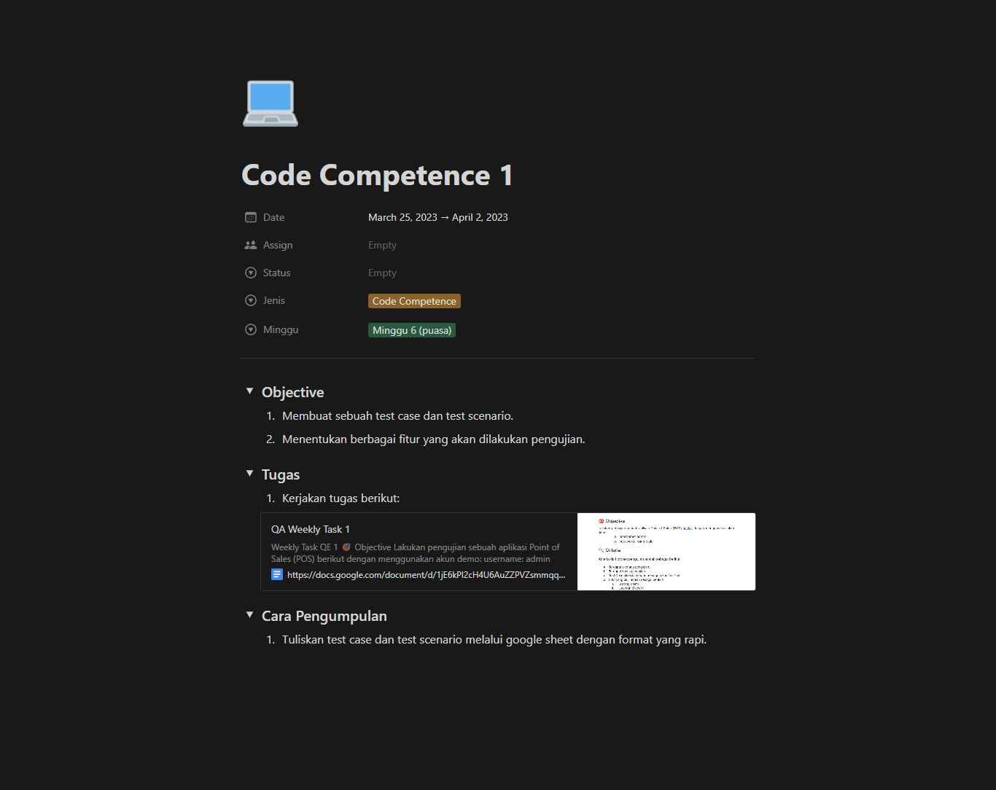
QA Tester’s Log |  | -

Tester's Name |  | Andro (M Nur Fajjri Z) | Date Tested | 2023-02-26 |  | Test Case (Pass/Fail/Not Executed) |  | -
Target |  | https://docs.google.com/document/d/1jE6kPl2cH4U6AuZZPVZsmmqqURtDlagV5c9WQ6vCP9A/edit
S # | Prasyarat (Prerequisites) |  |  | S # | Data yang ditest
1 | Akses menggunakan browser chorme desktop win 10 home |  |  | 1 | userid = admin
2 |  |  |  | 2 | Pass = pointofsale
3 |  |  |  | 3
4 |  |  |  | 4

Test Scenario | Testing fitur login pada POS

Langkah (Step) | Detail langkah (Step Details) |  | Hasil yang diharapkan (Expected Results) | Hasil sesungguhnya (Actual Results) |  |  | Lolos/Gagal/Tidak dieksekusi/Tertahan (Pass / Fail / Not executed / Suspended)

1 | Mencoba login dengan akun yang diberikan |  | Pengguna bisa masuk dengan akun yang diberikan | Sesuai yang diharapkan |  |  | PASS
2 | Mencoba login dengan akun yang diberikan namun salah username |  | Pengguna tidak bisa masuk | Sesuai yang diharapkan |  |  | FAIL
3 | Mencoba login dengan akun yang diberikan namun salah password |  | Pengguna tidak bisa masuk | Sesuai yang diharapkan |  |  | FAIL
4 | Mencoba login tanpa username dan password |  | Pengguna tidak bisa masuk | Sesuai yang diharapkan |  |  | PASS

Abnormal testing | User tidak dapat mengakses web, karena API tidak berjalan.

Test Scenario | Testing fitur pada halaman utama POS

Langkah (Step) | Detail langkah (Step Details) |  | Hasil yang diharapkan (Expected Results) | Hasil sesungguhnya (Actual Results) |  |  | Lolos/Gagal/Tidak dieksekusi/Tertahan (Pass / Fail / Not executed / Suspended)

1 |  |  |  | Sesuai yang diharapkan

